Sheet1
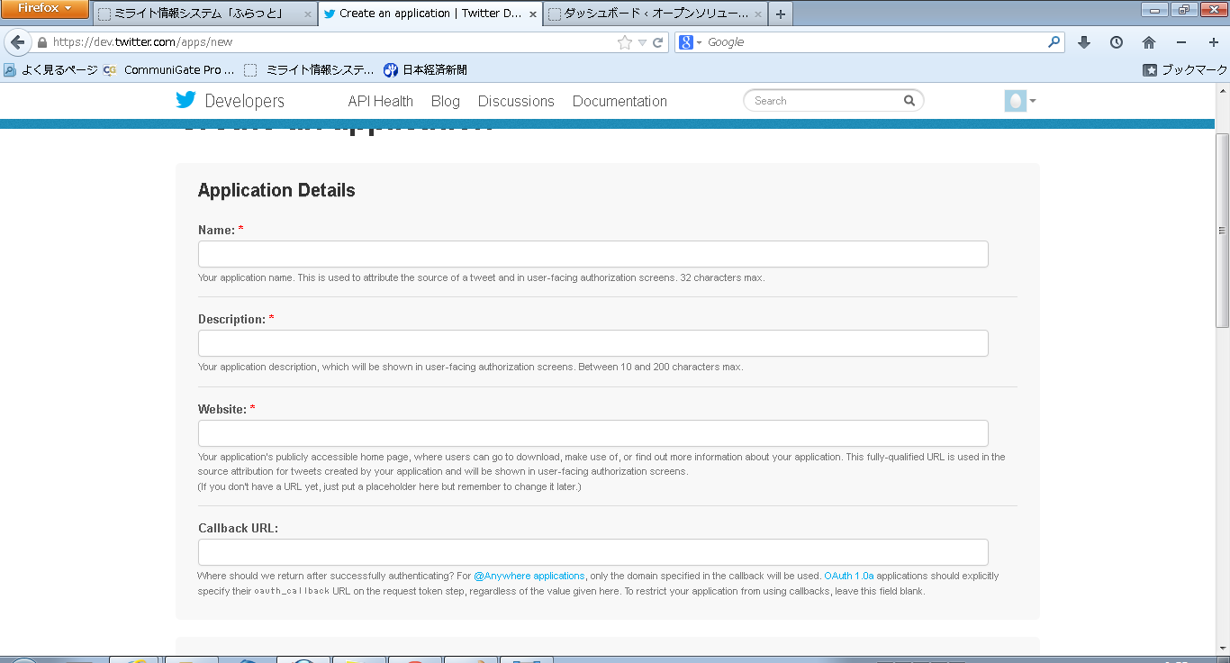
Twitterキー取得手順

・Twitterdevelopersにアクセスする。
⇒ https://dev.twitter.com/
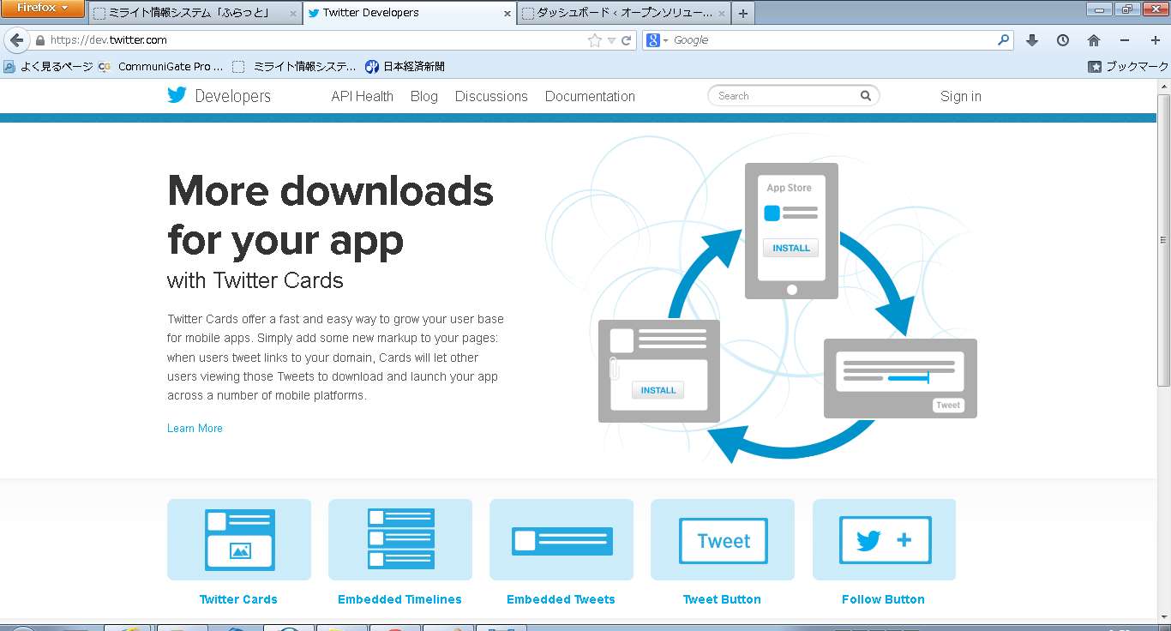

右上のSigninより自分のアカウントを用いてログインを行う

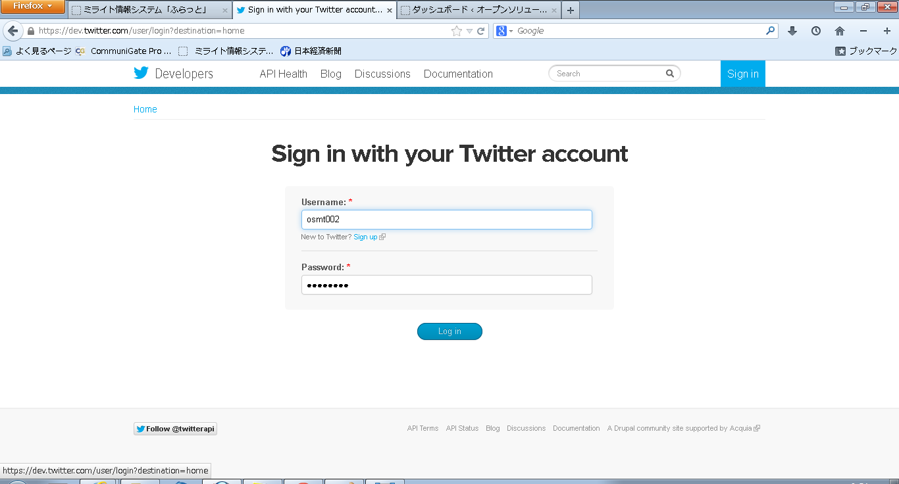

ログイン後、右上の自分のアイコンをクリックし、My applicationsを選択する

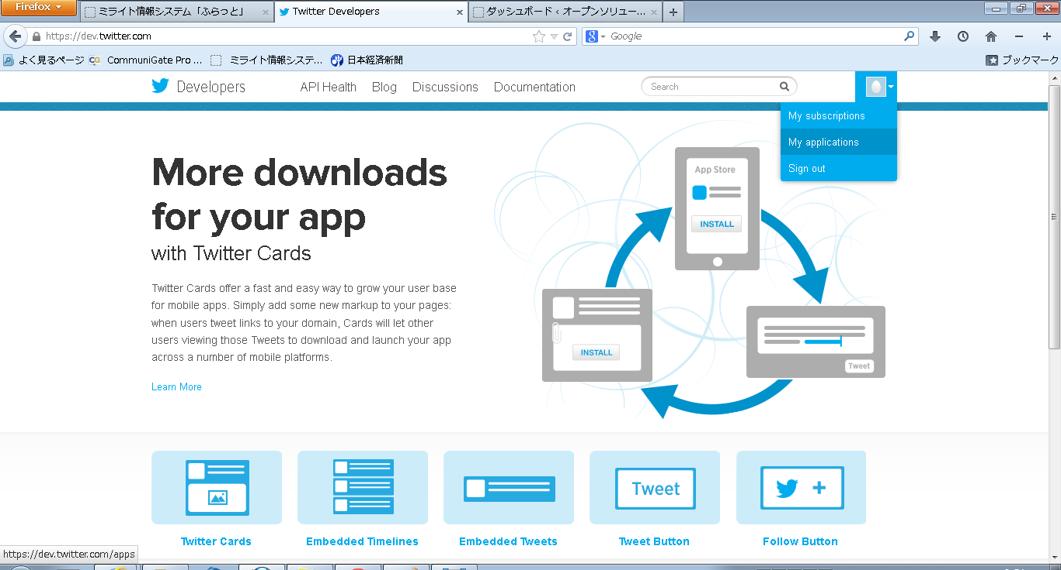

Create a new application をクリックする。

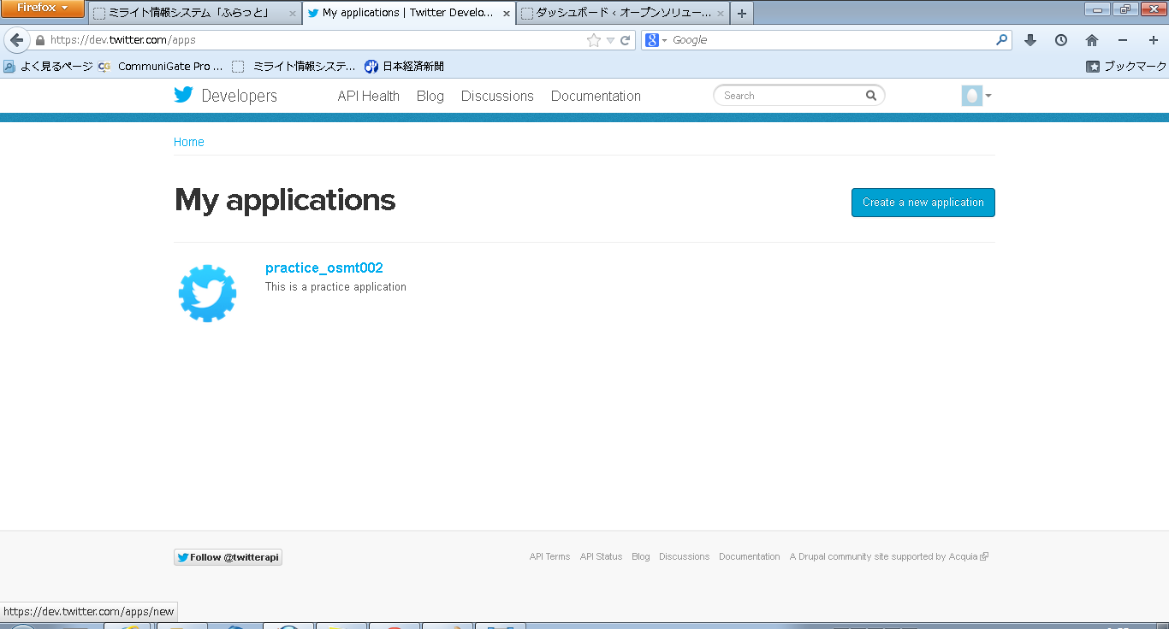

必要項目を記入し、キーを取得する

